stats
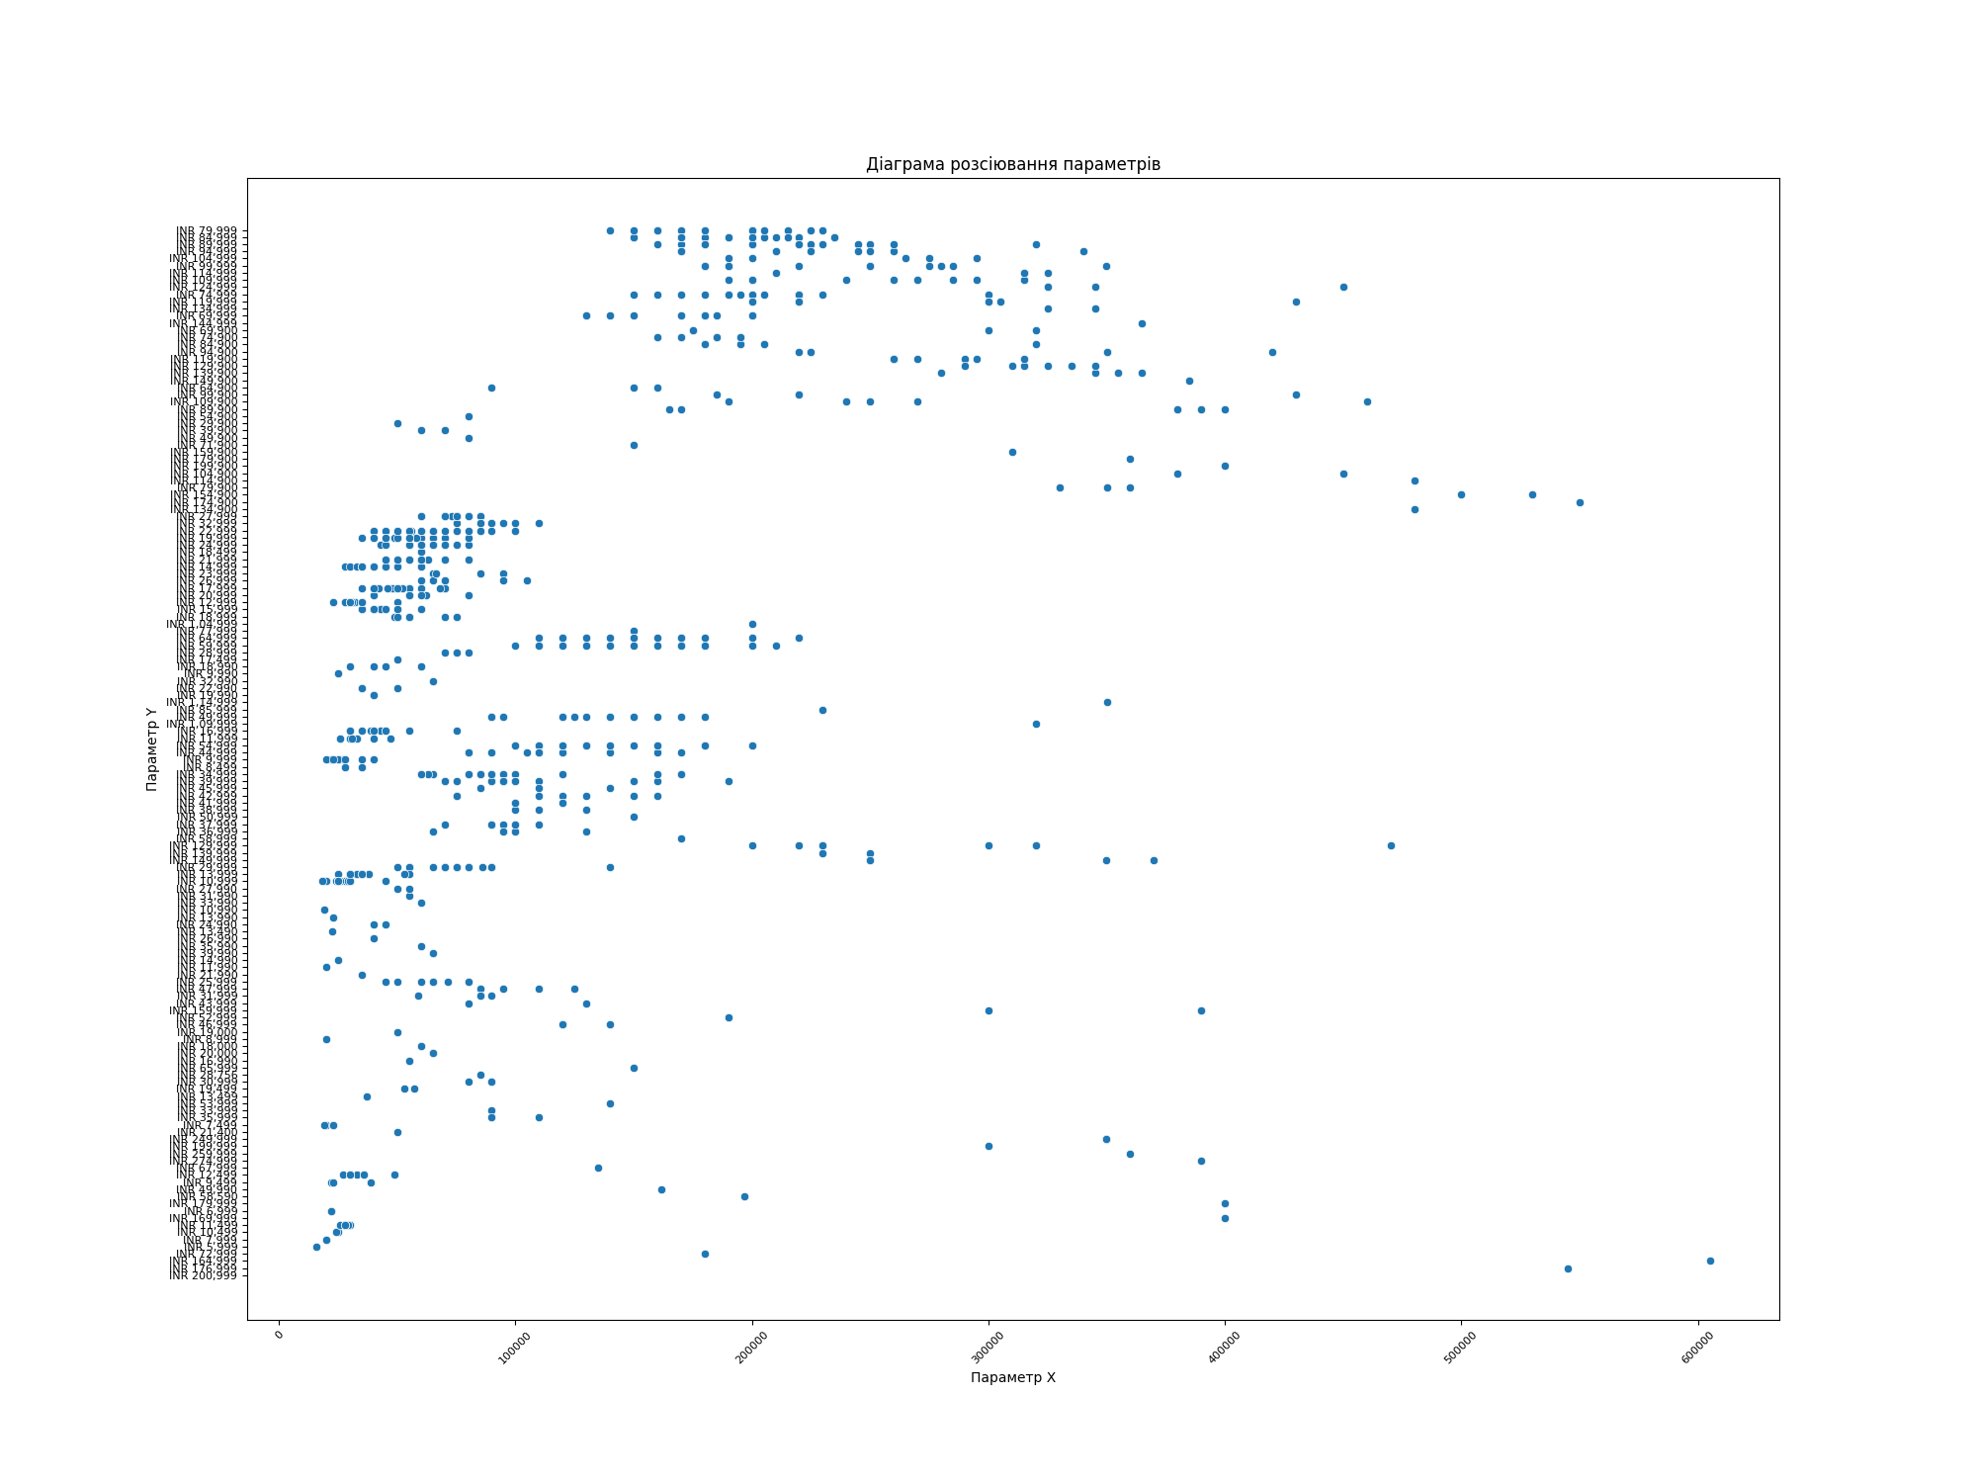
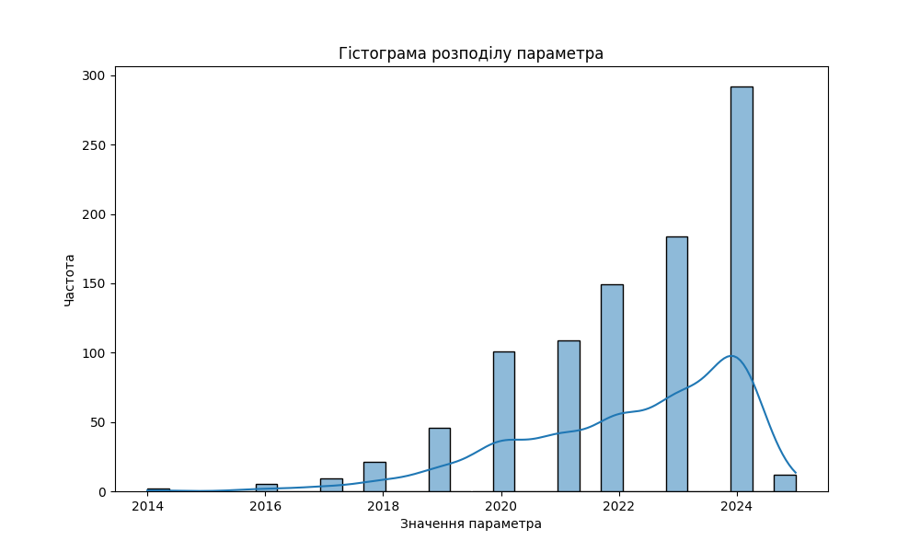
Показник | Company Name | Model Name | Mobile Weight | RAM | Front Camera | Back Camera | Processor | Battery Capacity | Screen Size | Launched Price (Pakistan)
Середнє значення |  | 134999.86607 | 228.26709677 | 9.5139784946 | 28.732903226 | 37224.374727 | 2963.2826321 | 5026.1634409 | 7.085237581 | 125436.06351
Медіана |  | 10256 | 194 | 8 | 16 | 64 | 695 | 5000 | 6.67 | 85000
Мода |  | 50 | 190 | 8 | 16 | 50 | 82 | 5000 | 6.7 | 79999
Дисперсія |  | 7.320839717E+12 | 11116.012781 | 1399.5003426 | 5496.9109507 | 63680661080 | 509201668.78 | 1837511.097 | 2.3618597813 | 10321243829
Стандартне відхилення |  | 2705705.0314 | 105.43250344 | 37.409896319 | 74.141155579 | 252350.27458 | 22565.497308 | 1355.5482644 | 1.5368343376 | 101593.52257

